Лист1
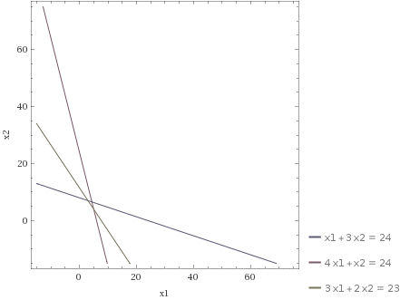
 | ЕДИНИЦА ПРОДУКЦ. ВИДА 1 | ЕДИНИЦА ПРОДУКЦ. ВИДА 2 | ЗАПАС РЕСУРСА
 | 3 | 7
ДЕРЕВО | 1 | 3 | 24
ПЛАСТИК | 4 | 1 | 19
ТРУДОЗ. | 3 | 2 | 23
ЦЕЛ. ФУН. | 200 | 300 | 2700

 |  |  |  | https://www.wolframalpha.com/input/?i=x1%2B3x2%3D24%3B4x1%2Bx2%3D24%3B3x1%2B2x2%3D23

